Hoja1
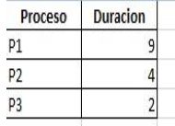
Tiempo | Listos | Ejecuciòn | Nuevo/Saiente | FcFs
0 | P2,P3 | P1 | Nuevo=P1,P2,P3
1 | P2,P3 | P1
2 | P2,P3 | P1
3 | P2,P3 | P1 |  |  |  |  | Tiempo de retorno
4 | P2,P3 | P1 |  |  |  |  | P1=9
5 | P2,P3 | P1 |  |  |  |  | P2=13
6 | P2,P3 | P1 |  |  |  |  | P3=15
7 | P2,P3 | P1
8 | P2,P3 | P1 |  |  |  |  | TMR=(9+13+15)/3=12,3
9 | P3 | P2 | Sale P1
10 | P3 | P2 |  |  | Tiempo de Respuesta | Tiempo de espera
11 | P3 | P2 |  |  | P1=0 | P1=0
12 | P3 | P2 |  |  | P2=9 | P2=9
13 |  | P3 | Sale P2 |  | P3=13 | P3=13
14 |  | P3 |  |  | TMRes=(0+9+13)=7,3
15 |  |  | Sale P3
16
17
18
19

Hoja2
Tiempo | Listos | Ejecutando | Nuevo/saliente
0 |  | P1 | Nuevo P1
1 |  | P1 |  | Tiempo de retorno
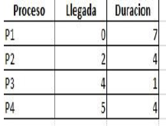
2 | P2 | P1 | Nuevo P2 | P1=7
3 | P2 | P1 |  | P2=10
4 | P2,P3 | P1 | Nuevo P3 | P3=4
5 | P2,P3,P4 | P1 | Nuevo P4 | P4=11
6 | P2,P3,P4 | P1
7 | P2, P4 | P3 | Sale P1 | Tiempo de respuesta
8 | P4 | P2 | Sale P3 | P1=0
9 | P4 | P2 |  | P2=6
10 | P4 | P2 |  | P3=3
11 | P4 | P2 |  | P4=7
12 |  | P4 | Sale P2
13 |  | P4 |  | Tiempo de espera
14 |  | P4 |  | P1=0
15 |  | P4 |  | P2=6
16 |  |  | Sale P4 | P3=3
 |  |  |  | P4=7

Hoja3
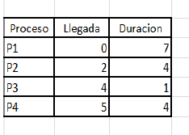
Tiempo | Listos | Ejecutando | Nuevo/saliente | Tiempo de retorno
0 |  | P1 | Nuevo P1 | P1=16
1 |  | P1 |  | P2=5
2 | P1 | P2 | Nuevo P2 | P3=1
3 | P1 | P2 |  | P4=6
4 | P1, P2 | P3 | Nuevo P3
5 | P1, P4 | P2 | Nuevo P4, Sale P3 | Tiempo de respuesta
6 | P1, P4 | P2 |  | P1=0
7 | P1 | P4 | Sale P2 | P2=0
8 | P1 | P4 |  | P3=0
9 | P1 | P4 |  | P4=2
10 | P1 | P4
11 |  | P1 | Sale P4
12 |  | P1 |  | Tiempo de espera
13 |  | P1 |  | P1=9
14 |  | P1 |  | P2=1
15 |  | P1 |  | P3=0
16 |  |  | Sale P1 | P4=2
17
18
19
20
21
22
23

Hoja4
Tiempo | Listos | Ejecución | Nuevo/saliente
0 | P1, P3,P4,P5 | P2 | Nuevos=P1, P2,P3,P4,P5
1 | P1, P3, P4 | P5 | Sale P2
2 | P1, P3, P4 | P5
3 | P1, P3, P4 | P5
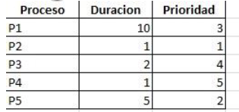
4 | P1, P3, P4 | P5
5 | P1, P3, P4 | P5
6 | P3, P4 | P1 | Sale P5
7 | P3, P4 | P1
8 | P3, P4 | P1
9 | P3, P4 | P1
10 | P3, P4 | P1
11 | P3, P4 | P1
12 | P3, P4 | P1
13 | P3, P4 | P1
14 | P3, P4 | P1
15 | P3, P4 | P1
16 | P4 | P3 | Sale P1
17 | P4 | P3
18 |  | P4 | Sale P3
19 |  |  | Sale P4

Hoja5
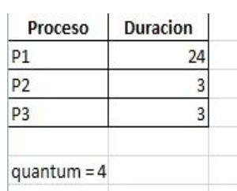
Tiempo | Listos | Ejecutando | Nuevo/Saliente
0 | P2,P3 | P1 | Nuevo P1, P2, P3
1 | P2,P3 | P1
2 | P2,P3 | P1
3 | P2,P3 | P1
4 | P1, P3 | P2
5 | P1, P3 | P2
6 | P1, P3 | P2
7 | P1 | P3 | Sale P2
8 | P1 | P3
9 | P1 | P3
10 |  | P1 | Sale P3
11 |  | P1
12 |  | P1
13 |  | P1
14 |  | P1
15 |  | P1
16 |  | P1
 |  | P1
 |  | P1
 |  | P1
 |  | P1

